修改
宁波品秀美容科技有限公司 宁波高新区江南路1528号高新科技广场2号楼10楼 电话：0574-27889688 传真：0574-27889655 sales@hair-brushes.com lucky@jsiu.com
订单
供货商： | 宁波瑾秀制刷科技有限公司 |  |  |  | 订单号
电话： | 0574-27889688 |  |  |  | 日期 | 2025年09月02日
联系人： | 郑小姐 |  |  |  | 订单安排人 | Laura
产品编号 | 产品图片 | 描述 | 数量/个 | 单价 | 金额 | 包装方式
ECSB-TPR1 | 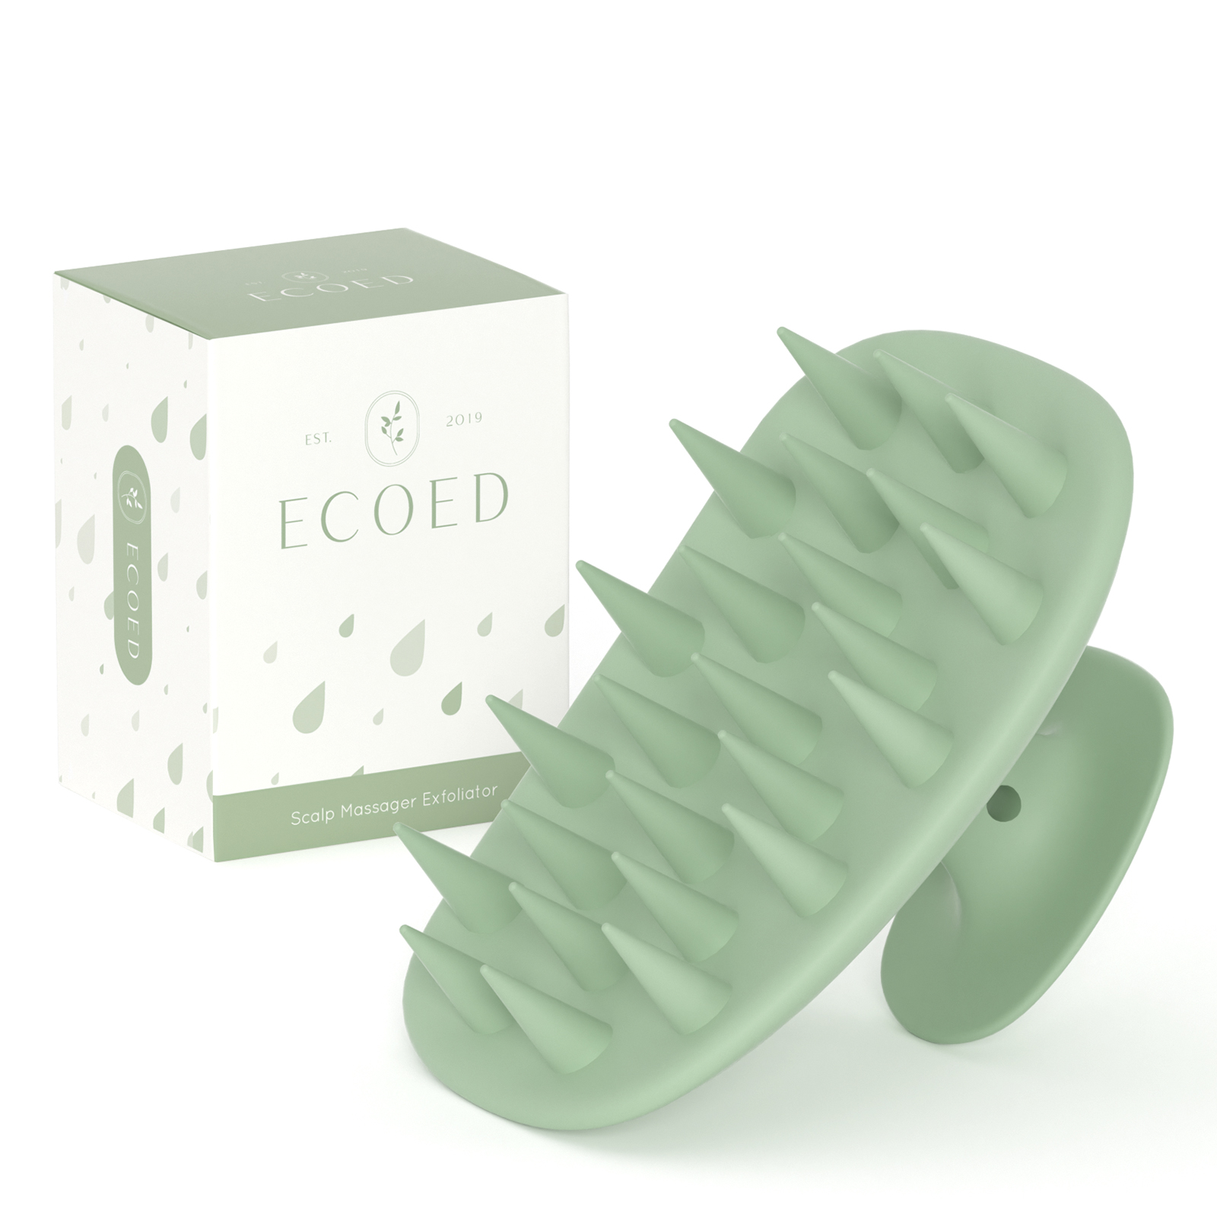 | TPR材质洗头刷，绿色款，随附发泡海绵及包装。 | 0PCS | ¥2.04 |  | 按PO要求

 | 以上价格含税运含包装
进仓地址： | 宁波江南路1528号高新科技广场10楼
付款方式: | 含税含运含进仓 |  |  |  | 色卡 | Logo
交货时间: | 2025年10月17日 |  |  |  | 如色板 | 按设计
箱规: | 常规 |  |  |  | 如图 | 按设计
产前确认样: | 需要 |  |  |  | 如图 | 按设计
出货样: | 需要 |  |  |  | 如图 | 按设计
注意事项: |  |  |  |  | 如图 | 按设计
无
无
无
无
无
无
无
无
无
无
无
无

 | 宁波品秀美容科技有限公司 |  |  | 宁波瑾秀制刷科技有限公司
 | ---------------------- |  |  | ----------------------

